Computadoras
 | MARCA | MODELO | PROCESADOR | MONITOR | DISCO DURO | WINDOWS | RAM | SUBTOTAL | NO. EQUIPOS | TOTAL
 | LENOVO | All in One IdeaCenter IC A540 | CORE i7 | 23.8 | 1 TB | 10 HOME | 16 GB | 32,999 | 30 | 989,970
 | ASUS | All in One V241FFK-BA070T | CORE i7 | 23.8 | 1 TB | 10 HOME | 8 GB | 25,499 | 30 | 764,970
 | INTEL | Pc Octa Core | CORE i7 | 19.5 | 1 TB | 10 HOME | 8 GB | 29,990 | 30 | 899,700
 | LENOVO | ThinkCentre M920t Tower | CORE i7 | NO INCLUYE | 1 TB | 10 PRO | 12 GB | 22,837 | 30 | 685,123
 | DELL | Dell Vostro 3471 | CORE i7 | NO INCLUYE | 1 TB | 10 PRO | 8 GB | 17,679 | 30 | 530,370
 | LENOVO | ThinkCentre M720S | CORE i7 | NO INCLUYE | 1 TB | 10 PRO | 12 GB | 17,889 | 30 | 536,670
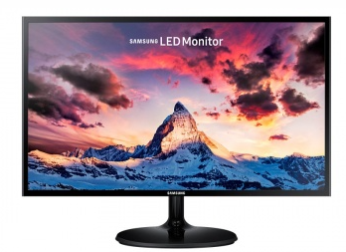 | SAMSUNG | Samsung S24F350FHL LED 24 |  | 24 |  |  |  | 3,139 | 30 | 94,170
 | HP | HP N246v |  | 23.8 |  |  |  | 2,939 | 30 | 88,170
 | LENOVO | TECLADO ESCENCIAL | INALAMBRICO |  |  |  |  | 799 | 30 | 23,970
 | HP | HP 300 | INALAMBRICO |  |  |  |  | 799 | 30 | 23,970

